zabkása eredmények
KEDVELTSÉGI RANGSOR | TERMÉK FOTÓ * | TERMÉK NEVE | TÖMEG (g) | ÁR * (Ft/kg) | JELÖLÉSEN FELTÜNTETETT GYÁRTÓ/FORGALMAZÓ/SZÁRMAZÁSI HELY* | JELÖLÉSEN FELTÜNTETETT ÖSSZETEVŐK | ALLERGÉN / EGYÉB INFORMÁCIÓ | HATÓSÁGI MINTAVÉTEL HELYE | KEDVELTSÉGI VIZSGÁLAT |  |  |  |  |  |  |  | HATÓSÁGI MIKROBIOLÓGIAI VIZSGÁLAT |  |  | HATÓSÁGI ANALITIKAI VIZSGÁLAT
 |  |  |  |  |  |  |  |  | SZÁRAZ ÁLLAPOTBAN |  |  | ELKÉSZÍTVE |  |  |  | ÖSSZESÍTETT PONTSZÁM
 |  |  |  |  |  |  |  |  | KÜLSŐ MEGJELENÉS | ÁLLOMÁNY | ILLAT | KÜLSŐ MEGJELENÉS | ÁLLOMÁNY | ILLAT | ÍZ |  | SALMONELLA SPP.* | LISTERIA MONOCYTOGENES* | PENÉSZGOMBA (cfu/g) | NEDVESSÉGTARTALOM (%(m/m)) | ZSÍRTARTALOM (%(m/m)) | FEHÉRJETARTALOM* (%(m/m)) | HAMUTARTALOM (%(m/m)) | KEMÉNYÍTŐ-TARTALOM (%(m/m)) | FRUKTÓZ (g/100g) | GLÜKÓZ (g/100g) | LAKTÓZ (g/100g) | MALTÓZ (g/100g) | SZACHARÓZ (g/100g) | ÖSSZES CUKOR (g/100g) | ACESZULFÁM-K (mg/kg) | ERITRIT (g/100g) | SZTEVIOL EGYENÉRTÉK (STE) (mg/kg) | SZUKRALÓZ (mg/kg) | SZÉNHIDRÁTTARTALOM (g/100g) | MAGNÉZIUM (mg/100g) | VAS (mg/100g) | ALLERGÉNEK GLIADIN (GLUTÉN) (mg/kg) | ALLERGÉNEK TEJFEHÉRJE (mg/kg) | ALLERGÉNEK SZÓJA* | MIKOTOXIN* | NÖVÉNYVÉDŐSZER MARADÉK (mg/kg)
CSOKOLÁDÉS ÉS CSOKOLÁDÉ ÍZŰ ZABKÁSA
1 | 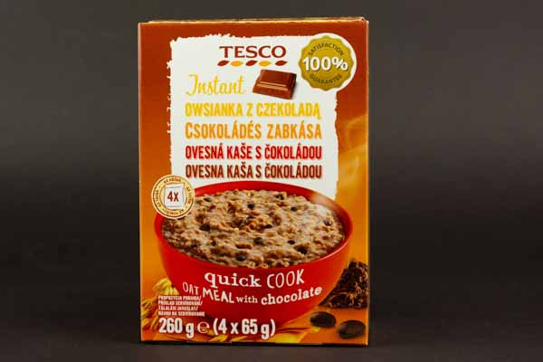 | Tesco Instant étcsokoládés zabkása | 260 (4 x 65g) | 1496 | F: Tesco-Global Áruházak Zrt. 2040 Budaörs, Kinizsi út 1-3. | Zabpehely (45%), cukor, glükózszirup, tejcukor, kukoricakeményítő, részben hidrogénezett szójaolaj, étcsokoládé (3%) [cukor, kakaómassza, dextróz, emulgeálószerek (szójalecitinek)], tejfehérjék, zsírszegény kakaópor, aroma, étkezési só, tejzsír. | A termék földimogyorót és dióféléket tartalmazhat. | Tesco-Global Áruházak Zrt. 2220 Vecsés, Fő út 246-248. | 6 | 9.82 | 7.48 | 6.44 | 10 | 9.74 | 15.7 | 65.2 | negatív | negatív | 1,0*102 | 3.91 | 8.72 | 8.6 | 2.89 | _ | < 0,2 | 0.3 | 7.9 | 0.6 | 11.0 | 19.8 | _ | _ | _ | _ | 69.3 | _ | _ | < 2,5 (< 5) | _ | _ | megfelelt | _
2 | 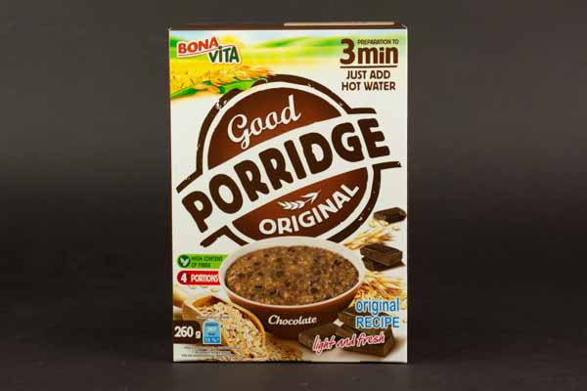 | BonaVita Csokoládés zabkása | 260 (4 x 65g) | 3035 | Gy: Bonavita, spol. s r.o. Hlavní 32, 251 63 Kunice - Vidovice, Czech Republic | Zabpehely 45 %, szárított tejkészítmény (laktóz, tejfehérje, részlegesen hidrogénezett (szója)olaj és állati eredetű (tej)zsír, szárított kukorica szirup), fruktóz, kukorica keményítő, 3 % étcsokoládé (kakaómassza, cukor, dextróz, emulgeálószer: szójalecitin), kakaópor, csokoládé aroma, étkezési só. | A termék tartalmazhat diót és szójaproteint. | Metro Kereskedelmi Kft. 1097 Budapest, Gyáli út 35-37. | 5.96 | 9.82 | 7.6 | 6.75 | 9.69 | 9.51 | 14.42 | 63.8 | negatív | negatív | < 10 | 4.08 | 8.56 | 9.2 | 2.77 | _ | 14.6 | < 0,2 | 11.6 | 0.9 | 2.8 | 29.9 | _ | _ | _ | _ | 68.4 | _ | _ | < 2,5 (< 5) | _ | _ | megfelelt | _
3 | 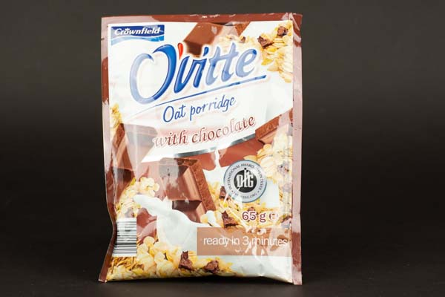 | Crownfield Étcsokoládés zabpehely, zabkása készítéséhez | 65 | 1523 | F: Lidl Stiftung & Co. KG. Stiftsbergstr. 1. DE-74167 Neckarsulm, Vokietija | 45% zabpehely, tejpor (laktóz, tejfehérje, tejzsír), fruktóz, szárított glükózszirup, kukoricakeményítő, részben hidrogénezett szójaolaj, 3% étcsokoládé [cukor, kakaómassza, dextróz, emulgeálószerek: lecitinek (szójából)], zsírszegény kakaópor, étkezési só, aroma. | Nyomokban dióféléket és földimogyorót tartalmazhat. | Lidl Magyarország Bt. 1152 Budapest, Régi Fóti út 1. | 5.17 | 7.78 | 7.25 | 6.48 | 10.31 | 9.51 | 14.22 | 60.7 | negatív | negatív | < 10 | 3.92 | 8.65 | 8.8 | 2.98 | _ | 13.3 | 0.5 | 9.0 | 0.9 | 3.4 | 27.1 | _ | _ | _ | _ | 72.6 | _ | _ | < 2,5 (< 5) | _ | _ | megfelelt | _
4 | 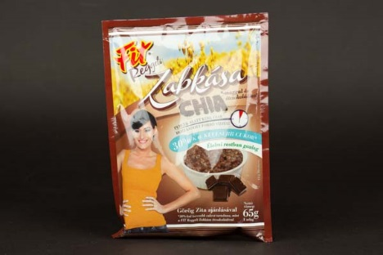 | Fit Reggeli Zabkása chia*-maggal és étcsokoládéval | 65 | 2754 | F: Úsovsko Hungary Kft. 2900 Komárom, Bajcsy-Zs. Endre u. 5. Sz: Cseh Köztársaság | Zabpehely 58%, porított tejkészítmény (tejcukor, tejfehérje, tejzsír), fruktóz, szárított glükóz-szirup, chia mag 6%, kukoricakeményítő, étcsokoládé darabok 3% (cukor, kakaómassza, dextróz, emulgeálószer: szójalecitin), részben hidrogénezett szójaolaj, zsírszegény kakaópor, aroma, étkezési só. | Nyomokban földimogyorót és dióféléket tartalmazhat. 30%-kal kevesebb cukrot tartalmaz, mint a FIT Reggeli Zabkása étcsokoládéval. *Salvia hispanica - azték zsálya | Auchan Magyarország Kft. 2151 Fót, Fehérkő u. 1. | 6.4 | 10.31 | 7.25 | 6.24 | 8.89 | 8.41 | 13.04 | 60.5 | negatív | negatív | 10 | 4.86 | 10.16 | 10.8 | 2.58 | _ | 8.3 | 0.5 | 5.7 | 0.7 | 3.3 | 18.5 | _ | _ | _ | _ | 64.6 | _ | _ | 20,9 (41,8) | _ | _ | megfelelt | _
5 | 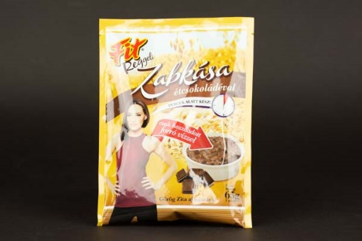 | Fit Reggeli Zabkása étcsokoládéval | 65 | 2754 | F: Úsovsko Hungary Kft. 2900 Komárom, Bajcsy-Zs. Endre u. 5. Sz: Cseh Köztársaság | Zabpehely 45%, porított tejkészítmény (tejcukor, tejfehérje, tejzsír), fruktóz, porított glükóz-szirup, kukoricakeményítő, részben hidrogénezett szójaolaj, étcsokoládé 3% (cukor, kakaómassza, dextróz, emulgeálószer: szójalecitin), zsírszegény kakaópor, étkezési só, aroma. | Nyomokban földimogyorót és dióféléket tartalmazhat. | Auchan Magyarország Kft. 2151 Fót, Fehérkő u. 1. | 5.85 | 9.32 | 7.48 | 6 | 9.45 | 8.87 | 13.23 | 60.2 | negatív | negatív | 20 | 4.28 | 8.86 | 8.8 | 2.85 | _ | 11.5 | 0.4 | 10.5 | 0.5 | 2.9 | 25.8 | _ | _ | _ | _ | 70.9 | _ | _ | < 2,5 (< 5) | _ | _ | megfelelt | _
6 | 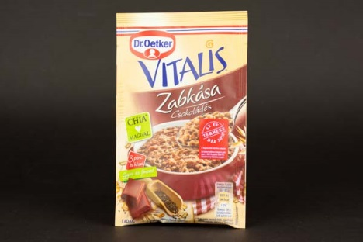 | Dr.Oetker Vitalis Zabkása alappor csokoládés | 60 | 2483 | Gy, F: Dr.Oetker Magyarország Élelmiszer Kft. 9241 Jánossomorja, Franck u. 38-40. | 47% ZABPEHELY, zsíros TEJPOR, cukor, kukoricakeményítő, 4,8% csokoládé lapok (cukor, kakaómassza, kakaóvaj, emulgeálószer (lecitinek)), glükózszirup, zsírszegény kakaópor, 1,6% kakaóbab töret, 1,6% chia mag [aztékzsályamag (Salvia hispanica)], étkezési só. | Tartalmazhat: TOJÁS, SZÓJA, DIÓFÉLÉK. | Auchan Magyarország Kft. 2151 Fót, Fehérkő u. 1. | 5.77 | 8.77 | 7.13 | 6.48 | 8.83 | 7.77 | 13.43 | 58.2 | negatív | negatív | 20 | 6.60 | 10.14 | 11.0 | 2.25 | _ | < 0,2 | < 0,2 | 4.4 | 1.0 | 14.4 | 19.8 | _ | _ | _ | _ | 64.7 | _ | _ | 6,1 (12,2) | _ | _ | megfelelt | _
7 | 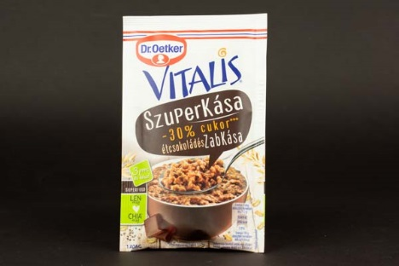 | Dr.Oetker Vitalis SzuperKása -30%*** cukor étcsokoládés zabkása alappor | 62 | 3210 | Gy, F: Dr.Oetker Magyarország Élelmiszer Kft. 9241 Jánossomorja, Franck u. 38-40. | 51 % ZABPEHELY, kukoricakeményítő, 7,0% csokoládé lapok (kakaómassza, cukor, kakaóvaj, emulgeálószer (lecitinek)), inulin, zsíros TEJPOR, 6,4% csokoládépor (cukor, kakaópor), 3,0% lenmag, 1,5% chia mag [aztékzsályamag (Salvia hispanica)], 1,5% kakaóbab töret, étkezési só. | Tartalmazhat: TOJÁS, SZÓJA, DIÓFÉLÉK ***Más csokoládés zabkásákhoz képest min. 30%-kal csökkentett cukortartalmú. | Auchan Magyarország Kft. 2151 Fót, Fehérkő u. 1. | 5.93 | 9.26 | 6.84 | 6.04 | 8.4 | 8.82 | 10.07 | 55.4 | negatív | negatív | 10 | 7.25 | 10.74 | 10.2 | 2.09 | _ | < 0,2 | < 0,2 | 2.3 | < 0,2 | 7.6 | 9.9 | _ | _ | _ | _ | 57.5 | _ | _ | 25,7 (51,4) | _ | _ | megfelelt | _
8 | 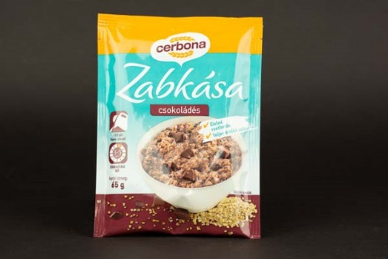 | Cerbona Csokoládés zabkása | 65 | 2600 | Gy: Cerbona Élelmiszergyártó Kft. 8000 Székesfehérvár, Váralja sor 1-3. | Lapított zabpehely (glutén) 50%, cukor, sovány tejpor, kukoricakeményítő, glükózszirup, csokoládé darabkák 3,0% [cukor, kakaómassza, zsírszegény kakaópor, kakaóvaj, emulgeálószer (szójalecitinek)], zsírszegény kakaópor, pálmaolaj, aromák, laktóz, tejfehérje, étkezési só. | Nyomokban dióféléket, földimogyorót, szezámmagot tartalmazhat. | Auchan Magyarország Kft. 2151 Fót, Fehérkő u. 1. | 4.15 | 7.1 | 6.67 | 5.61 | 7.84 | 7.42 | 9.28 | 48.1 | negatív | negatív | < 10 | 7.04 | 6.56 | 10.5 | 2.63 | _ | < 0,2 | 0.4 | 4.7 | 0.7 | 15.7 | 21.5 | _ | _ | _ | _ | 65.2 | _ | _ | < 2,5 (< 5) | _ | _ | megfelelt | _
9 | 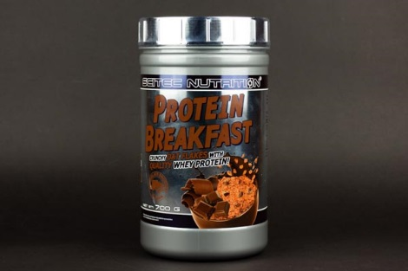 | Scitec Nutrition Protein Breakfast Csokoládé-brownie ízű, zabpelyhet, fehérjét és édesítőszereket tartalmazó por | 700 | 4357 | Gy: Scitec Nutrition 17470 N. Pacesetter Way, Scottsdale, AZ 85255, USA F: Scitec Kft. 2120 Dunakeszi, Csörsz árok köz 2. Sz: EU | Zabpehely 60% (glutén), tejsavófehérje-koncentrátum (emulgeálószer: szójalecitin), zsíros tejpor, zsírszegény kakaópor (10-12%), aromák: brownie, csokoládé; sűrítőanyag: xantángumi; ízfokozó: glicin; nátrium-klorid; édesítőszerek: szukralóz, aceszulfám-K. | Tej, tojás, glutén, szója, földimogyoró, mogyoró, zeller, hal és rákféle összetevőket feldolgozó üzemben készült. | Scitec Kft. 1044 Budapest, Külső Váci út 123. B2/7-9. | 4.23 | 6.85 | 6.26 | 4.86 | 7.1 | 7.02 | 7.51 | 43.8 | negatív | negatív | 40 | 7.81 | 10.19 | 24.9 | 3.16 | _ | < 0,2 | < 0,2 | 4.9 | < 0,2 | 0.9 | 5.8 | 397.9 | _ | _ | 515 | 46.3 | _ | _ | < 2,5 (< 5) | _ | _ | megfelelt | _
10 | 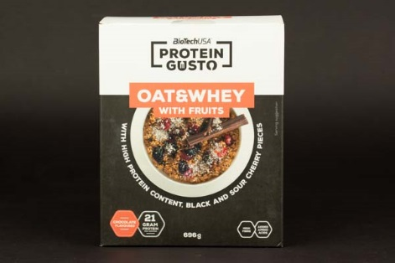 | BioTechUSA Protein Gusto Oat&Whey with fruits Csokoládé ízű magas fehérjetartalmú, élelmi rostban gazdag zabpehely fekete cseresznye és meggy darabokkal, hozzáadott aminosavakkal, cukrokkal és édesítőszerrel | 696 | 4124 | F: BioTech USA Kft. 1033 Budapest, Kiscsikós köz 11. Sz: EU | Zabpehely 72%, tejsavófehérje koncentrátum 15%, fekete cseresznye darabok (szárított fekete cseresznye darabok 4,3%, dextróz), meggy darabok (szárított meggy darabok 3,4%, dextróz), zsírszegény kakaópor, L-glutamin 0,8%, aromák, krémesítő keverék [pálmazsír, glükózszirup, tejfehérje, csomósodást gátló anyag (szilícium-dioxid)], sűrítőanyag (cellulózgumi), L-arginin 0,2%, étkezési só, L-leucin 0,04%, emulgeálószer: lecitinek (szója), édesítőszer (szukralóz), L-izoleucin 0,02%, L-valin 0,02%, maltodextrin. | Tejet, tojást, glutént, szóját, rákféléket, kén-dioxidot és dióféléket tartalmazó élelmiszereket gyártó üzemben készült. A termék RSPO tanúsítvánnyal rendelkező pálmazsírt tartalmaz. | HerbaHáz Budapest 1087 Budapest, Százados út 18. | 4.38 | 6.98 | 6.15 | 4.07 | 6.24 | 6.38 | 9.09 | 43.3 | negatív | negatív | < 10 | 9.32 | 6.31 | 24.0 | 1.95 | _ | 0.6 | 1.9 | 0.3 | < 0,2 | 1.1 | 3.9 | _ | _ | _ | 156 | 51.5 | _ | _ | > 80 (> 160) | _ | _ | megfelelt | _
11 | 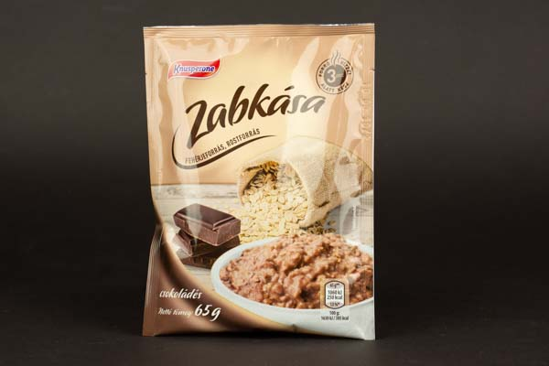 | Knusperone Csokoládés zabkása | 65 | 1523 | Gy: Cornexi Food Kft. 2700 Cegléd, Dorottya utca 2. | Zabpehely 50%, kukoricakeményítő, cukor, sovány tejpor, csokoládé kocka 3% [cukor, kakaómassza, zsírszegény kakaópor, kakaóvaj, emulgeálószer: lecitinek (szója)], zsírszegény kakaópor, étkezési só, aroma. | _ | ALDI Magyarország Élelmiszer Bt. 2151 Fót, Fehérkő u. 5. | 2.96 | 5.87 | 5.16 | 4.35 | 6.3 | 5.45 | 7.7 | 37.8 | negatív | negatív | < 10 | 7.97 | 4.53 | 11.2 | 2.34 | _ | < 0,2 | < 0,2 | 6.2 | < 0,2 | 14.7 | 20.9 | _ | _ | _ | _ | 67.1 | _ | _ | < 2,5 (< 5) | _ | _ | megfelelt | _
12 | 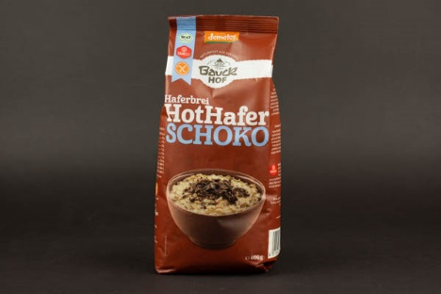 | Bauckhof Meleg zabkása - Csokis | 400 | 4248 | F: BioPartner Kft. 1037 Budapest, Bécsi út 267. 18-as ép. Sz: Németország | Teljes kiőrlésű zabpehely* (gluténmentes)** 83%, csokoládé lapok étcsokoládé *12% (nyers nádcukor*, kakaómassza*, kakaóvaj*, emulgálószer: napraforgóvirág lecitin*), kakaóbab darabok*, puffasztott quinoa*, puffasztott amaranth*. * Biodinamikus gazdálkodásból. ** Biodinamikus gazdálkodásból. | Ellenőrzötten gluténmentes. | dm -drogerie markt Kft. 2030 Érd, Ipari Park, Fiastyúk utca 3. | 5.25 | 7.78 | 4.7 | 3.24 | 5.31 | 3.66 | 3.46 | 33.4 | negatív | negatív | 50 | 9.13 | 9.68 | 11.3 | 1.62 | _ | < 0,2 | < 0,2 | < 0,2 | < 0,2 | 6.4 | 6.4 | _ | _ | _ | _ | 62.3 | 123 | 3.4 | < 2,5 (< 5) | _ | nem kimutatható | megfelelt | megfelelt
NATÚR ZABKÁSA
1 | 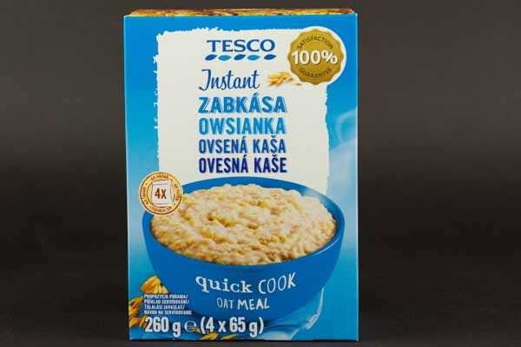 | Tesco Instant zabkása | 260 (4 x 65g) | 1496 | F: Tesco-Global Áruházak Zrt. 2040 Budaörs, Kinizsi út 1-3. | Zabpehely (60%), glükózszirup, tejcukor, cukor, kukoricakeményítő, részben hidrogénezett szójaolaj, tejfehérjék, étkezési só, tejzsír. | A termék földimogyorót és dióféléket tartalmazhat. | Tesco-Global Áruházak Zrt. 1191 Budapest, Vak Bottyán utca 75/B. | 7.83 | 10.13 | 8.89 | 7.79 | 10.55 | 10.43 | 17.15 | 72.8 | negatív | negatív | < 10 | 5.64 | 9.08 | 10.7 | 2.80 | _ | < 0,2 | 0.4 | 10.8 | 0.9 | 6.3 | 18.4 | _ | _ | _ | _ | 68.4 | _ | _ | 2,7 (5,4) | _ | _ | megfelelt | _
2 | 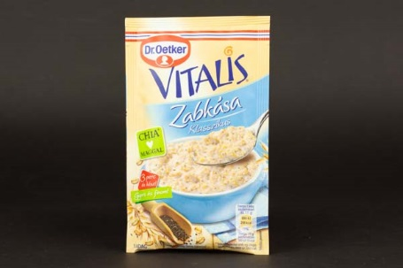 | Dr.Oetker Vitalis Zabkása alappor Klasszikus | 52 | 2865 | Gy, F: Dr.Oetker Magyarország Élelmiszer Kft. 9241 Jánossomorja, Franck u. 38-40. | 56% ZABPEHELY, cukor, kukoricakeményítő, zsíros TEJPOR, glükózszirup, 2,6% chia mag [aztékzsályamag (Salvia hispanica)], természetes vanília aroma, étkezési só. | Tartalmazhat: TOJÁS, DIÓFÉLÉK | Auchan Magyarország Kft. 2151 Fót, Fehérkő u. 1. | 7.04 | 9.12 | 7.58 | 7.18 | 9.01 | 9.36 | 14.88 | 64.2 | negatív | negatív | < 10 | 7.35 | 7.57 | 9.5 | 1.54 | _ | < 0,2 | < 0,2 | 2.9 | 0.8 | 13.3 | 17.0 | _ | _ | _ | _ | 71.2 | _ | _ | 10,3 (20,6) | _ | _ | megfelelt | _
3 | 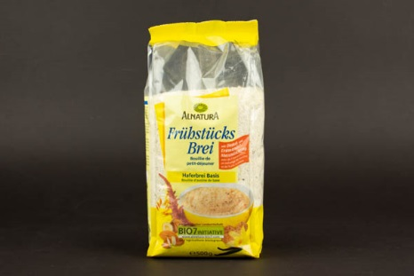 | Alnatura Basis reggeli zabkása Bio, teljes értékű, aprított gabonapelyhekkel, tigrismogyorós-mogyorós keverékkel | 500 | 2180 | Gy: Alnatura GmbH Darmstadter Str. 63, D-64404 Bickenbach, Németország F: Müller Drogéria Magyarország Bt. 1052 Budapest, Váci utca 19-21. Sz: EU-/ nem EU-mezőgazdaság | Teljes értékű zabpehely* 64%, teljes értékű tönkölypehely* 18%, puffasztott rizs*, barna, aprított lenmag*, őrölt tigrismogyoró* 2%, hámozott és aprított mandula* 2%, puffasztott amaránt* 2%, pörkölt és aprított mogyoró* 1%, őrölt Bourbon-vanília. *Ellenőrzött ökológiai gazdálkodásból származó összetevő. | Nyomokban egyéb dióféléket, tejet, szóját és szazámot tartalmazhat. | Müller Drogéria Magyarország Bt. 2092 Budakeszi, Bianka u. 1. | 6.21 | 8.77 | 7.76 | 5.6 | 6.52 | 8.53 | 10.71 | 54.1 | negatív | negatív | 4,4*102 | 9.07 | 9.32 | 13.0 | 1.58 | _ | < 0,2 | < 0,2 | < 0,2 | < 0,2 | 1.9 | 1.9 | _ | _ | _ | _ | 58.5 | _ | _ | 30,7 (61,4) | _ | _ | megfelelt | megfelelt
x | 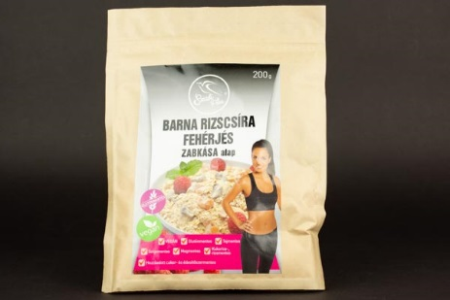 | Szafi Free Barna rizscsíra fehérjés zabkása alap | 200 | 6485 | F: Flair Mojito Kft. 1183 Budapest, Üllői út 454. | Gluténmentes zabpehely (60%), barna rizscsíra fehérje (13%), aszalt áfonya, banán őrlemény, aszalt sárgabarack, kókuszchips, aszalt alma, természetes vanília aroma. | Gluténmentes; Tejmentes; Szójamentes; Magmentes; Kukorica-, rizsmentes; Hozzáadott cukor- és édesítőszermentes; Vegán. A termék szezámmagot, mustármagot, zellert, dióféléket, szulfitokat, csillagfürtöt tartalmazhat. Természetes módon előforduló cukrokat tartalmaz. | Bijó Kft. 1135 Budapest, Róbert Károly körút 96-98. | _ | _ | _ | _ | _ | _ | _ | _ | negatív | negatív | 10 | 9.67 | 6.86 | 18.8 | 1.43 | _ | 6.0 | 4.4 | < 0,2 < 0,1 | < 0,2 | 4.5 | 14.9 | _ | _ | _ | _ | 55.9 | _ | _ | < 2,5 (< 5) | < 2,5 | nem kimutatható | DON: 563,5 µg/kg A felhasznált zab alapanyag határérték feletti DON mikotoxint tartalmazott. | _
x | 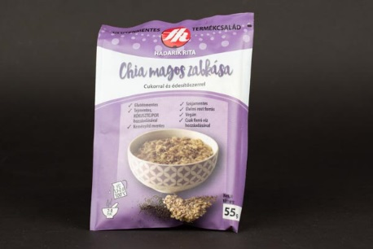 | Hadarik Rita Chia magos zabkása cukorral és édesítőszerrel | 55 | 7418 | F: Hunorganic Kft. 2040 Budaörs, Törökbálinti u. 38. Sz: Magyarország | Gluténmentes zabpehely 70%, kókusztejpor (kókusz maltodextrin), édesítőszer (eritritol, stevia, szukralóz) 5,4%, chia mag (Aztékzsálya-mag, Salvia hispanica) 1,8%, alma rost, étkezési só. | Gluténmentes; Tejmentes, kókusztejpor hozzáadásával; Keményítőmentes; Szójamentes; Élelmi rostforrás; Vegán; Csak forró víz hozzáadásával. A Chia mag ajánlott bevitele maximum 15 g / nap. | Bijó Kft. 1135 Budapest, Róbert Károly körút 96-98. | _ | _ | _ | _ | _ | _ | _ | _ | negatív | negatív | 20 | 7.50 | 17.17 | 8.6 | 1.55 | 53.2 | < 0,2 | 0.3 | < 0,2 < 0,1 | < 0,2 | 2.1 | 2.4 | _ | 5.2 | 46 | 167 | 57.6 | _ | _ | < 2,5 (< 5) | < 2,5 | nem kimutatható | DON: 579,0 µg/kg A felhasznált zab alapanyag határérték feletti DON mikotoxint tartalmazott. | _
*: Egérrel a cellára mutatva további információ jelenik meg.
x: Biztonsági hiba miatt nem rangsorolt termék.

